Índice


 | Sistema de Divulgação do Resultado da Operação - SDRO
 | Boletim Diário da Operação |  |  | BDO - 30/04/2017

 | ÍNDICE

 | Balanço de Energia
 | 1. | Balanço de Energia - Diário
 | 2. | Balanço de Energia - Acumulado Até o Dia
 |  | Dados Diários Acumulados
 |  | 3. | Submercado Sul
 |  | 4. | Submercado Sudeste
 |  | 5. | Submercado Nordeste
 |  | 6. | Submercado Norte

 | Produção de Energia
 | 7. | Produção Hidráulica por Usina
 | 8. | Produção Térmica por Usina
 | 9. | Produção Eólica por Usina
 | 10. | Motivo do Despacho Térmico
 | 11. | Reserva Girante na Demanda Máxima do SIN

 | Carga e Demanda
 | 12. | Carga Horária por Submercado
 | 13. | Carga Diária por Submercado
 | 14. | Demanda Máxima

 | Integração de Novos Equipamentos e Ocorrências no SIN
 | 15. | Integração de Novos Equipamentos
 | 16. | Principais Ocorrências no SIN

 | Hidrologia
 | 17. | Acompanhamento dos Armazenamentos
 | 18. | Variação de Energia Armazenada
 | 19. | Energia Natural Afluente
 | 20. | Esquemático das Usinas Hidroelétricas do SIN
 |  | Dados Hidráulicos dos Reservatórios
 |  | 21. | Submercado Sul
 |  | 22. | Submercado Sudeste
 |  | 23. | Submercado Nordeste
 |  | 24. | Submercado Norte

13-Carga Diária por Submercardo
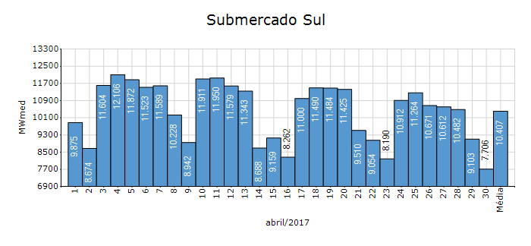
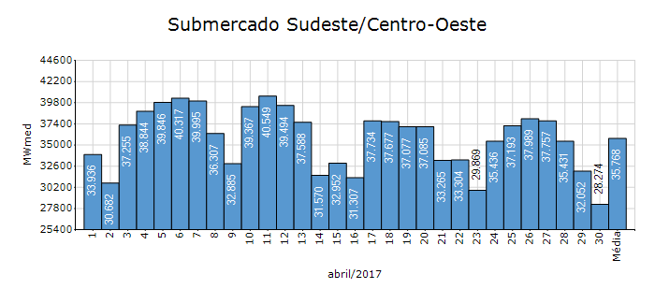
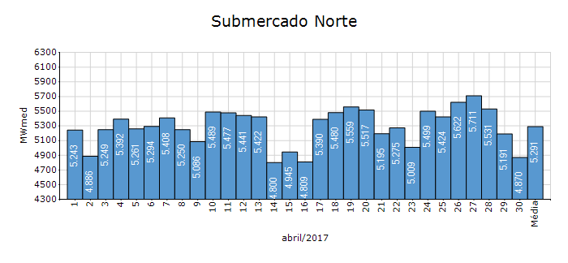
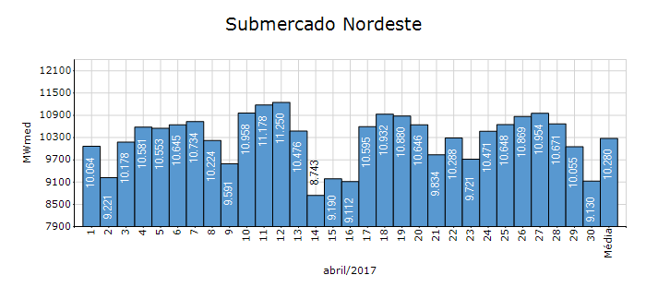
Carga Diária por Submercado

Submercado | GWh no Dia | GWh acumulado no Mês até o Dia | GWh acumulado noAno até o Dia
Sudeste/Centro-Oeste | 678.58 | 25,782.82 | 111,015.25
Sul | 184.94 | 7,493.40 | 33,395.72
Nordeste | 219.12 | 7,446.46 | 30,331.18
Norte | 116.88 | 3,809.10 | 15,073.12
Sistema Interligado Nacional | 1,199.52 | 44,531.78 | 189,815.27

17-Acomp. Armazenamentos
Acompanhamento dos Armazenamentos

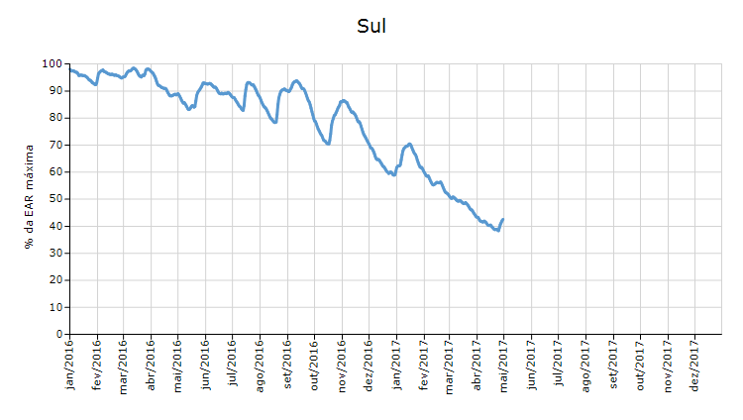

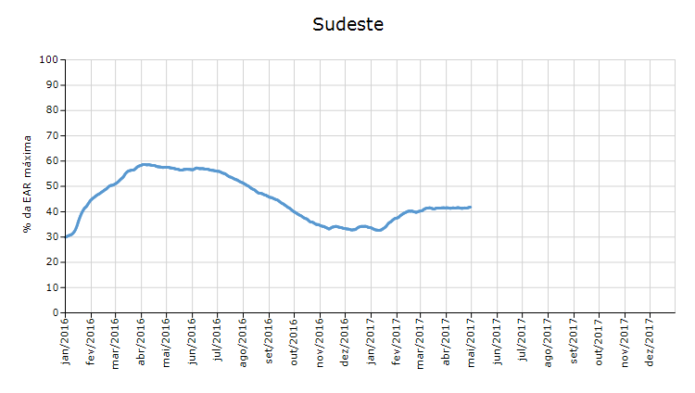

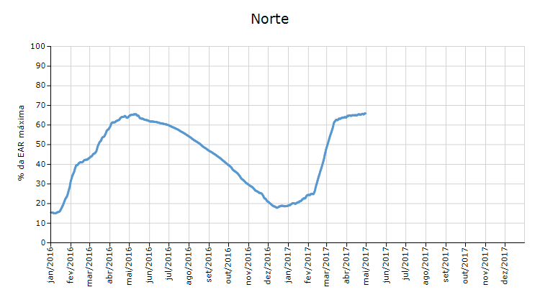

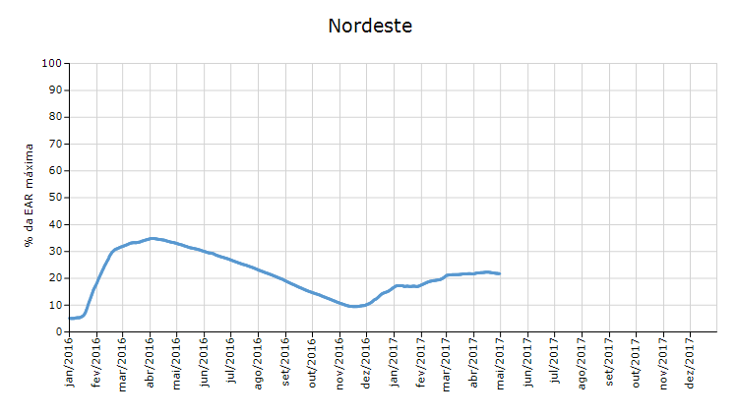

 | Curva de Energia Armazenada Verificada

19-Energia Natural Afluente
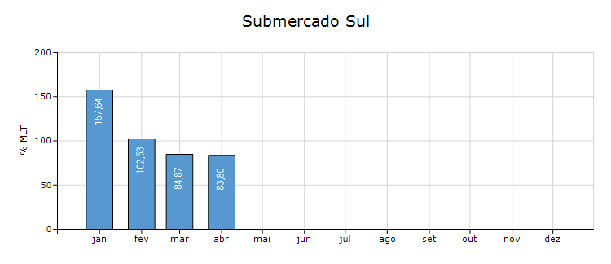
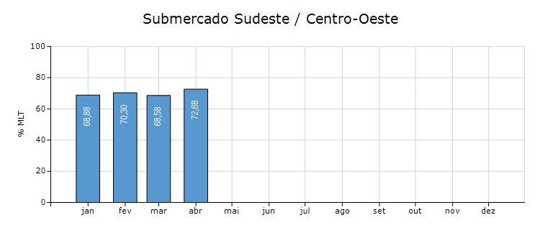
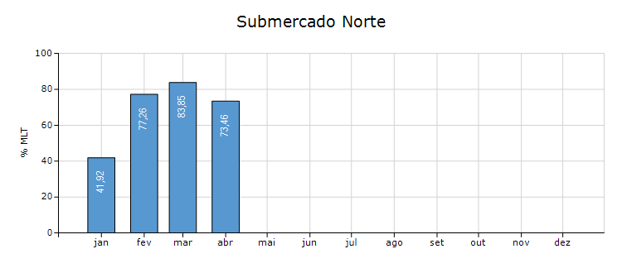
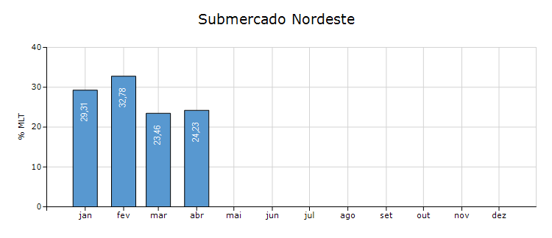
Energia Natural Afluente

Submercado | % MLT no dia | % MLT acumulado no mês até o dia | ENA Bruta (MWmed) no dia | ENA Bruta (MWmed) acumulada até o dia
Norte | 58 | 73 | 10,005 | 12,773
Nordeste | 16 | 24 | 1,918 | 2,892
Sul | 110 | 84 | 7,306 | 5,547
Sudeste/Centro-Oeste | 73 | 73 | 38,623 | 38,663

20-Esquemático Reservatórios
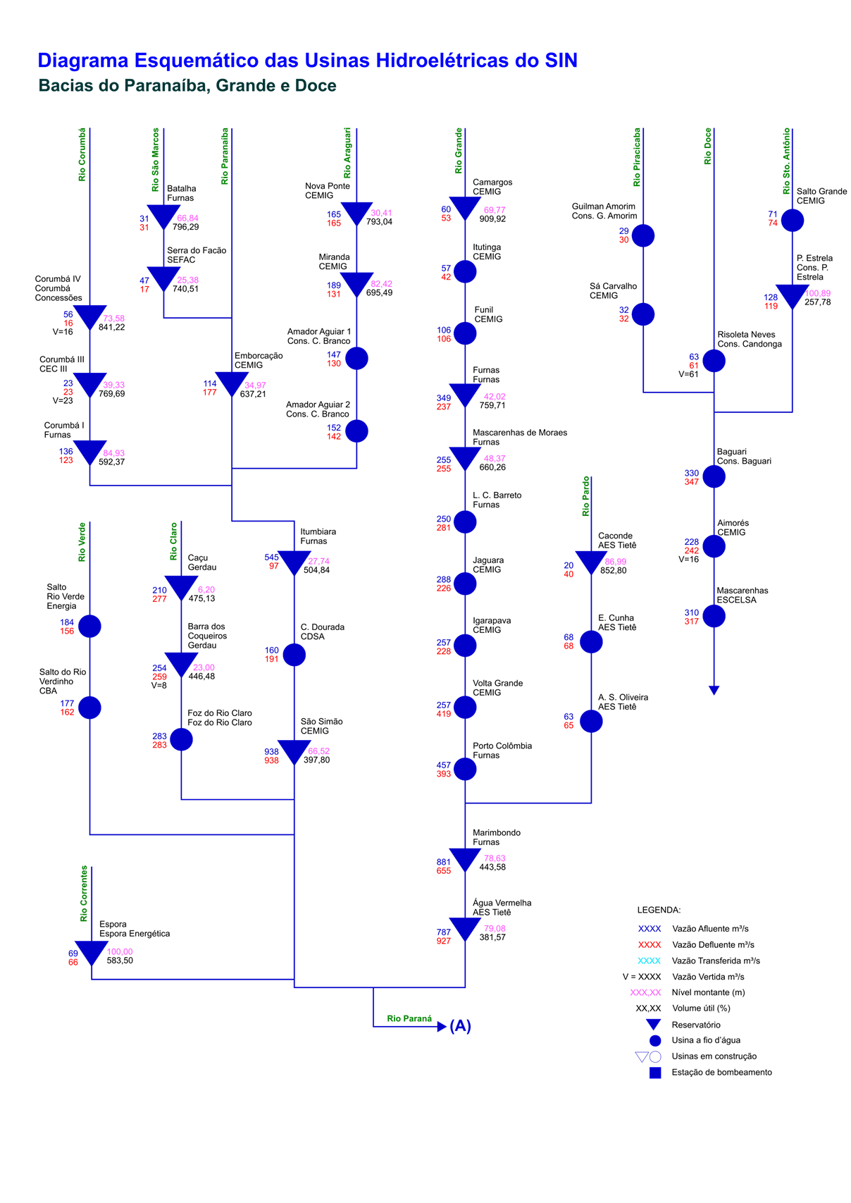
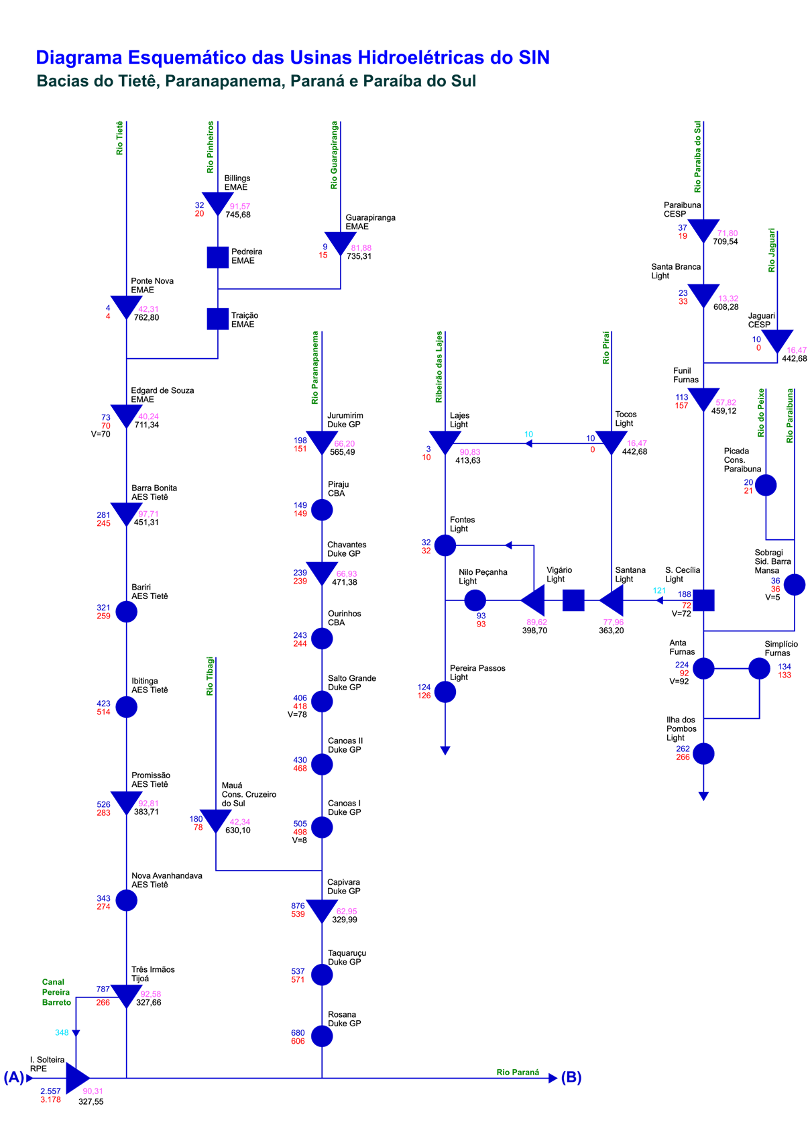
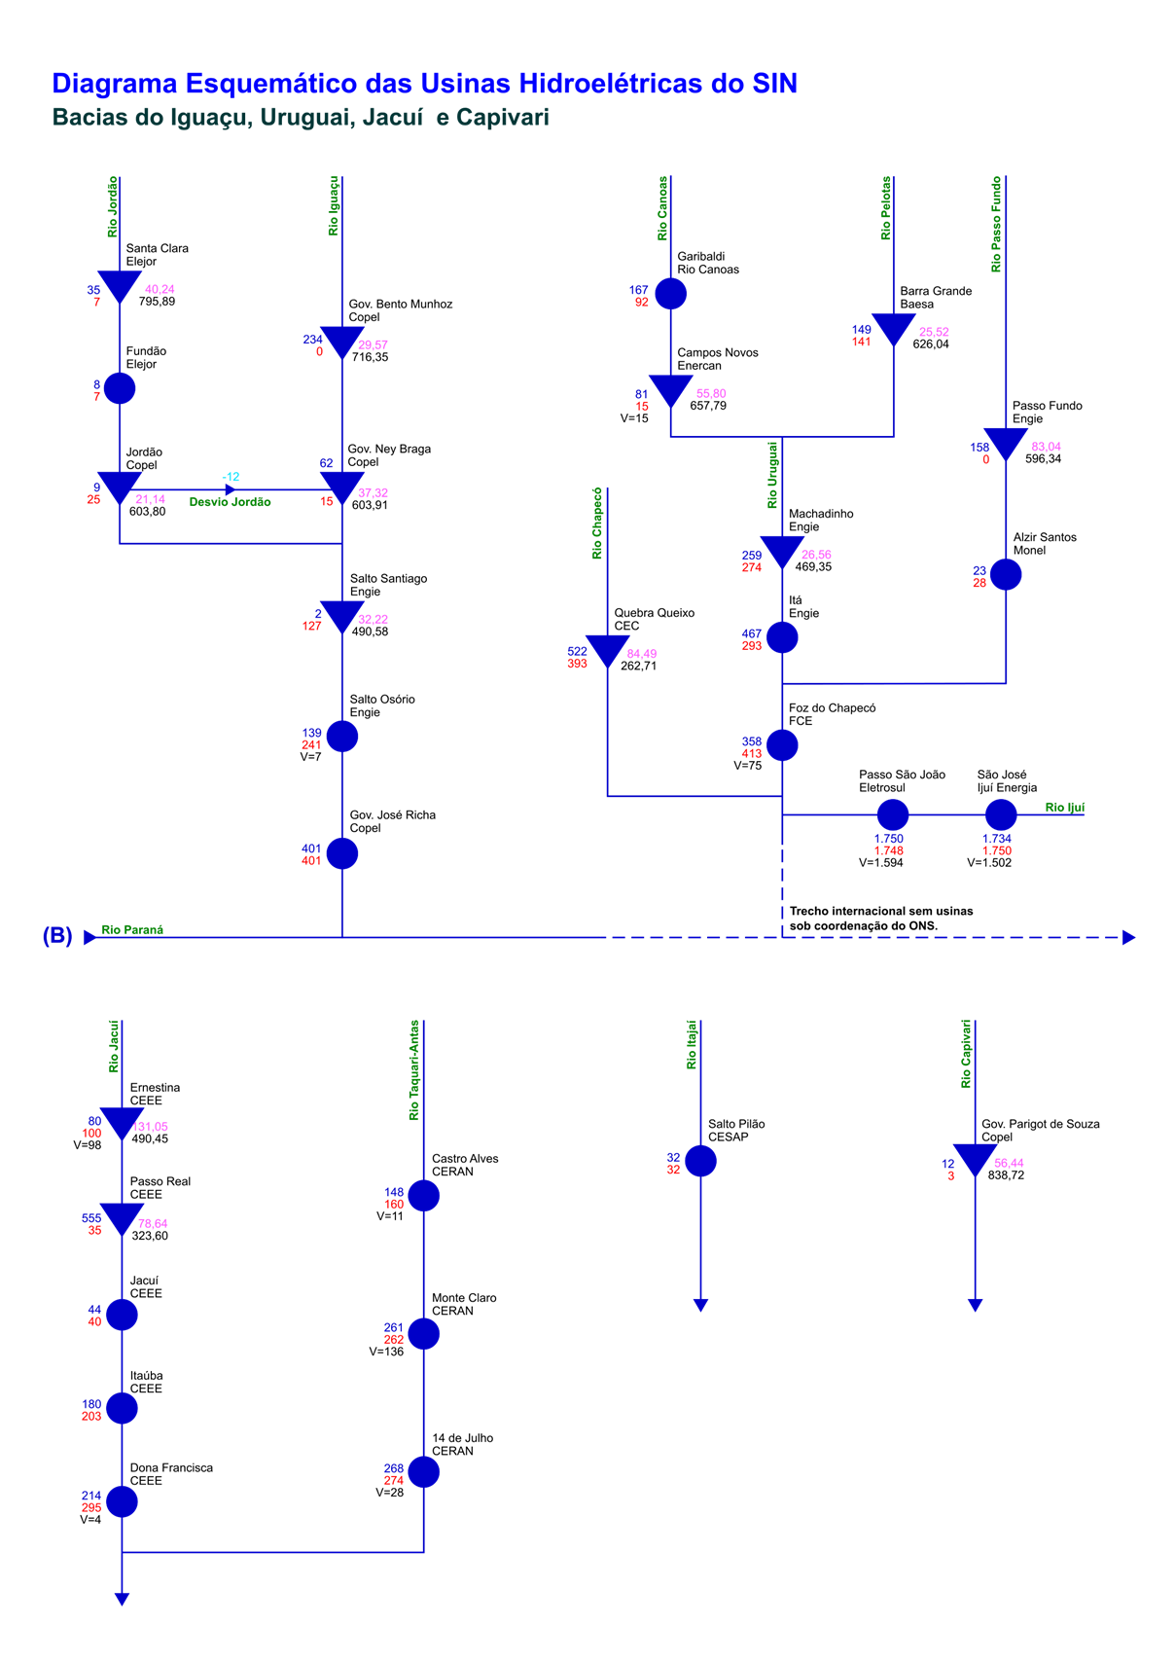
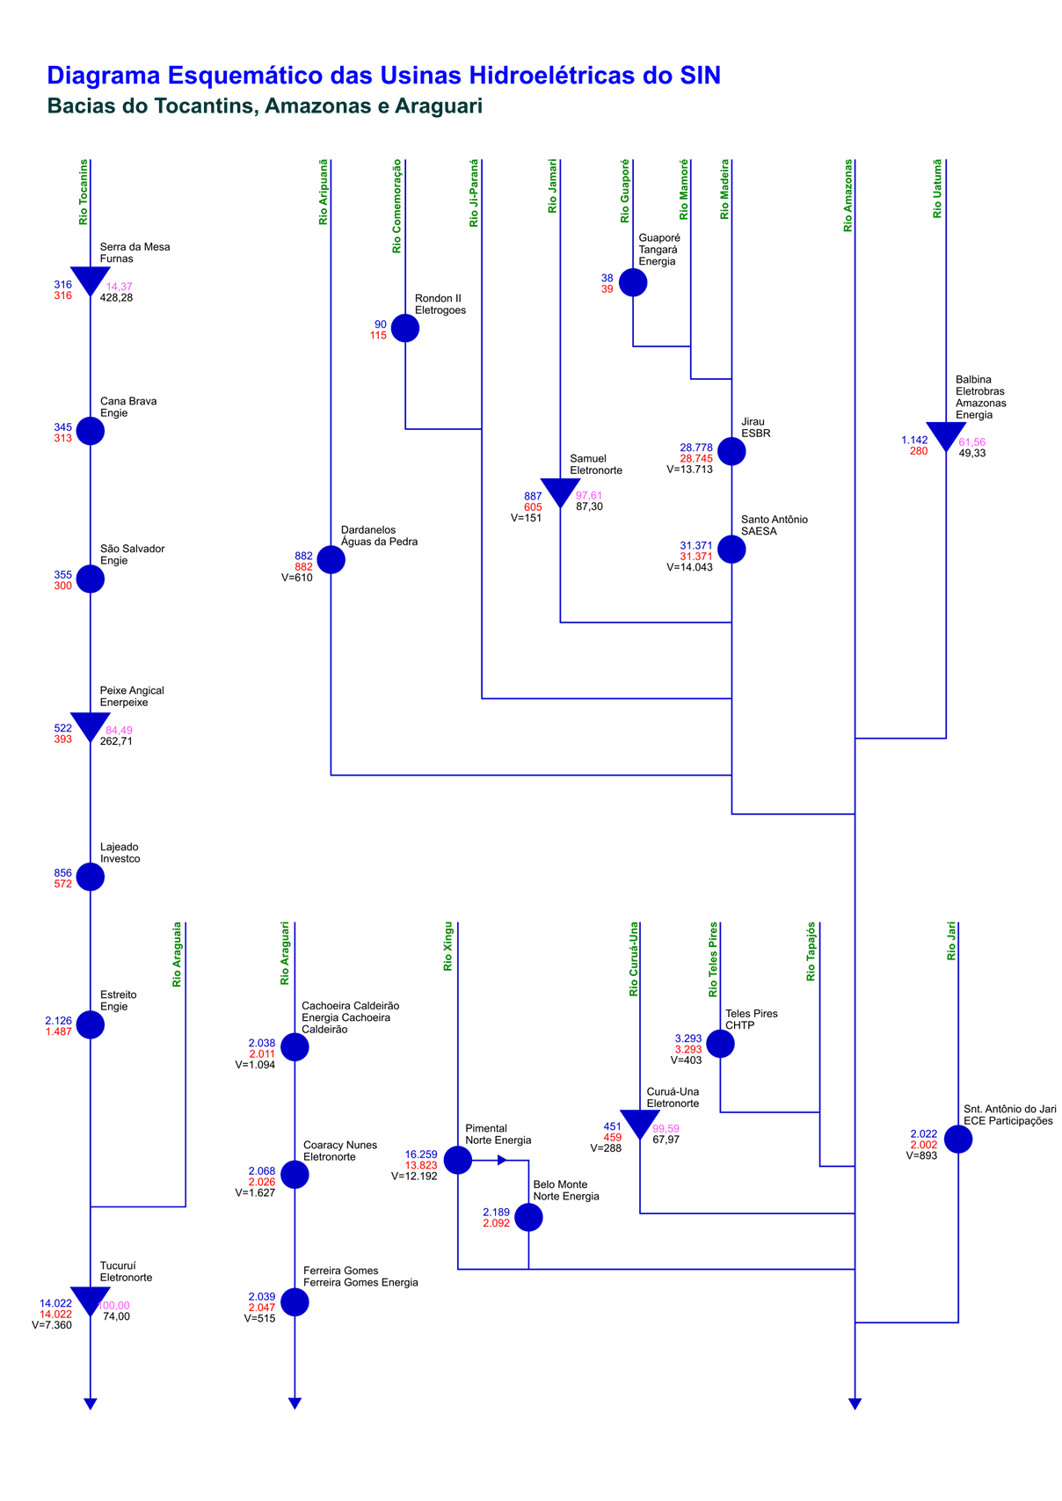
Esquemático das Usinas Hidroelétricas do SIN

